Hoja1
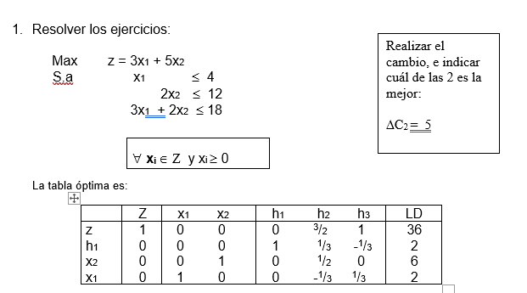

 |  | NUEVA F.O .z = 3 x1 + 10 x2

 |  | X1 = 2
 |  | x2 = 6

 |  | solucin optima |  | Nueva solucion

 |  | z*= | 36 | z*= | 66
 |  | x1 * = | 2 | x1 * = | 2
 |  | x2 * = | 6 | x2 * = | 6

 |  | aumento | 83.33%

 |  | Este cambio permite obtener un incremento en el 83 , 33% de los ingress percibidos

Segundo cambio

AC1 = 2 | z = 5x1 + 5x2

Ejercicio01M
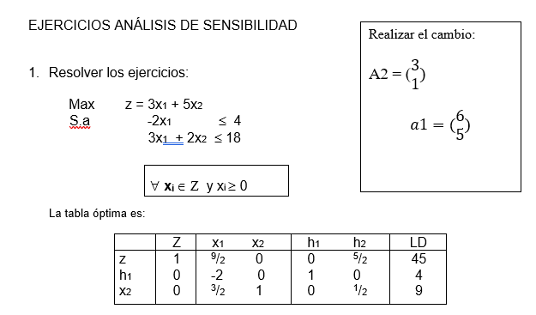
 |  |  |  |  |  | Solucion Optima
 |  |  |  |  |  | z*= | 45
 |  |  |  |  |  | x1*= | 0
 |  |  |  |  |  | x2* = | 9

PRIMER CAMBIO

 |  |  |  |  | 1er paso reemplazamos los valores

Max | z= 3x1+5x2
S.a. | (-2*1+3*x2) <=4 |  |  |  | resolcemos por el metodo dual simplex
 | (3x1 + x2) <=18

Solucion Optima |  |  | Nueva solucion
z*= | 45 |  | z*= | 35.4545 | 35 | reemplaoz los valores de x1 y x2 para er is afecta del redondeo de z
x1*= | 0 |  | x1*= | 4.5455 | 5
x2* = | 9 |  | x2* = | 4.3636 | 4

Disminucion |  | 22.22%
 | Si se aumenta el uso de la segundo variable en la primera restriccion y se disminuye en la segunda la nueva solucion genera una paerdida del 22, 22% de los ingresos aunque la empresa pase de ser un monoproducotr en la 2da variable a diversificar su produccion .

SEGUNDO CAMBIO

 |  | Max z= 3x1 + 5 x2
 |  | 6x1 <=4
 |  | 5x1+2x2 <= 18

Solucion Optima |  |  | Nueva solucion
z*= | 45 |  | z*= | 45
x1*= | 0 |  | x1*= | 0
x2* = | 9 |  | x2* = | 9

No existe una nueva solucion , se obtiene los mismos ingresos y la misma produccion

